２月18日_議事録
議事録

 |  |  | ※参加有無用ボタン左クリック
 | ▽議題 |  |  |  | 参加有無
 | 秋山先生からのフィードバック
 |  |  | 1 | 仙頭 | ○
 |  |  | 2 | 君島 | ○
 | ▽議事録担当者 |  | 3 | 柳澤 | ○
 | 柳澤優太 |  | 4 | 安藤 | ○
 |  |  | 5 | 澤田 | ○
 | ▽議事録概要(※簡潔に！) |  | 6 | 山口 | ○
 | 草案のフィードバック |  | 7 | 古市 | ○
 |  |  | 8 | 中村 | ✕
 |  |  | 9 | 桝田 | ✕
 | ▽議事録 |  | 10 | 酒井 | ✕
 | 内容 | 発言者
 | 【決まった形に壊す】 |  | 画面全体表示
 | 用意された道具で叩く感触 | 仙頭 | Windows + Alt + v -> u |  |  | ×
 | 割るオブジェクトごとでステージ・ゲームボリュームを作る |  | 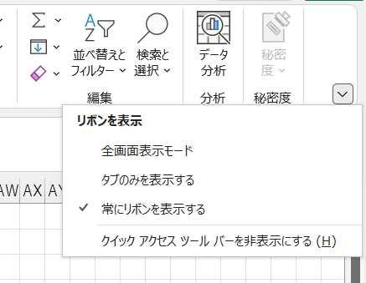
 | このゲームのゴールは決まった形に近づける | 秋山
 | 型抜きみたいな

 | 目的がわかりやすいように資料を改善しよう | 秋山
 | 改善点
 | 2シーンに分ける。（成功・失敗）のゲームが面を作ったほうがいい | 秋山
 | いい点
 | 感触が伝わりやすい
 | 型抜きをどうゲームにしていくのか？を加えていく

 | 規定の形をもっとわかりやすくしたほうがいい。 |  | 1ページだけをブックで保存
 | 別枠で型を出しておいてもいい |  | 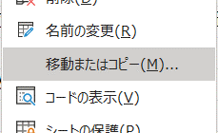
 | ここから先、どのようにゲームボリュームを出していくのか？
 | オブジェクトを回したりできるようにする | 仙頭
 | 障害となるエネミーのようなものを検討する

 | 次やるべきこと・考えること | 秋山
 | どのようにボリュームを増やしていくのか？ | 秋山
 | どこが一番おもしろいのか？ | 秋山

 | 【クラッカーを使った移動】
 | おもしろさは？ | 秋山
 | 引っ張って破裂させる・紐をうまく使う | 仙頭
 | 一番おもしろい瞬間は？ | 秋山
 | 破裂させた上でギミックをクリアできた瞬間 | 仙頭
 | ボリュームは？ | 秋山
 | ギミックでカバーできる。50ステージくらいほしい | 仙頭
 |  |  | ブックのコピー
 | 紐をワイヤーとして使うのもできる | 仙頭 | ①->m_d_議事録.xlsm ②->議事録_All.xlsmにコピー
 | クラッカーのでかい音をゲームに活かしたい | 秋山

 | いい点 | 秋山
 | ・わかりやすい | 秋山
 | ・新しい（ゲーム性・クラッカー） | 秋山

 | 紐を引っ張る駆け引きのような楽しみもある | 秋山
 | テクニックが色々考えられる | 秋山

 | 改善点 | 秋山
 | クラッカーを使った遊びをプラスα考える。
 | クラッカーじゃなきゃできない遊び

 | やるべきこと
 | クラッカー独自の遊びを考える

 | ギミックのバリエーションは草案に書く必要はない。

 | クラッカーの紐の長さによって、破裂が強まる。っていうギミック | 仙頭
 | フローチャートでまとめてわかりやすくする | 秋山

 | どっちに向かっているのかわかいずらい。 | 秋山
 | 上から下に動いているのがわかるようにする | 仙頭

 | 【リアクションで道を作る】
 | マップを作るのが難しそう | 仙頭

 | カメラを使ったゲーム？

 | ギミックに対応した、リアクショをすることで道を通れるようにする | 仙頭
 | 難しそう。パズルゲーム寄りになる。
 | 感覚的なゲームは難しい。感情はひとそれぞれ違うー＞納得感がない

 | わかりやすくすると、じゃんけんになってしまう。
 | ただの作業ゲーになってしまう。

 | リアクションできる回数？をAPで制限。パズルゲーとしておもしろくする
 | 正解を見つけられないと苦痛ー＞リカバーするシステムが必要
 | ー＞適当にやり始めてしまう
 | アクションに切り替えたほうがいい。
 | リアクションを保存しておいて使う。

 | アウトラストでビデオを巻き戻すと現実のものが巻き戻る
 | ビデオカメラを使ったなにか。おもしろそう
 | リアクションはユーザーに任せるのは難しい
 | やるとしても一つ。
 | 第一案は？ | 秋山
 | 決まってない。 | 仙頭
 | レベルデザインのしやすさから型抜きのやつでいきたい。 | 仙頭

 | 規定の形を複雑にするだけでも、難易度調整しやすい。作りやすい | 仙頭

 | 第二案、クラッカーと比べて考える | 秋山
 | プロトタイプで2つ作る。 | 秋山
 | 質問に対して両方で答えられるようにしておく | 秋山

 | もう少し別の案を考えたいが粘るべき？ | 仙頭
 | ー＞Yes | 秋山
 |  | 秋山
 | 運営側としてはみんなの動きをわかっておかなければいけない。 | 秋山
 | 一回洋平先生か村瀬先生に見せに行く | 秋山

 | 3月1週目くらいまでにはプロトタイプ完成させたい | 秋山

 | 今ある2案のうち、おもしろいのは？ | 仙頭
 | ー＞どっちもおもしろそう。チームで作りたい方をつくるべき | 秋山
 | ー＞個人的には、型抜きは地味 | 秋山
 | ー＞情報量増やせばカバーはできる。 | 秋山

 | ▽入力日 セル内で Ctrl ＋ ; で本日の日付入力
 | 2022-02-18 16:06:00

